Kappa Footwear
NAME | IMAGE | COLOUR | PRICE | PRE PACK | 7 | 8 | 9 | 10 | 11 | CARTONS
 |  |  |  | RATIO | 1 | 3 | 4 | 3 | 1
ZIONE | 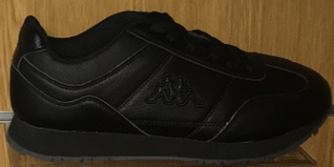 | BLACK/BLACK | 16,5 eur | 7,200 | 600 | 1800 | 2400 | 1800 | 600 | 600
ZIONE | 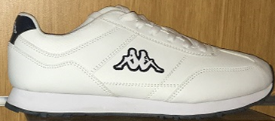 | WHITE/NAVY | 16,5 eur | 6,240 | 520 | 1560 | 2080 | 1560 | 520 | 520
NAME | IMAGE | COLOUR | PRICE | PRE PACK | 4 | 5 | 6 | 7 | 8 | CARTONS
 |  |  |  | RATIO | 1 | 4 | 4 | 2 | 1
ZIONE | 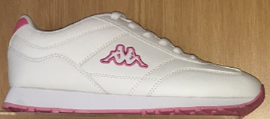 | WHITE / POWDER PINK | 16,5 eur | 4,800 | 400 | 1600 | 1600 | 800 | 400 | 400
ZIONE | 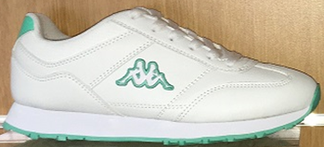 | WHITE/MINT | 16,5 eur | 4,560 | 380 | 1520 | 1520 | 760 | 380 | 380
ZIONE | 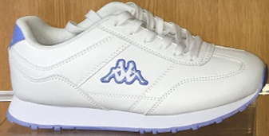 | WHITE/ BABY BLUE | 16,5 eur | 4,560 | 380 | 1520 | 1520 | 760 | 380 | 380

